纯电池包装要求
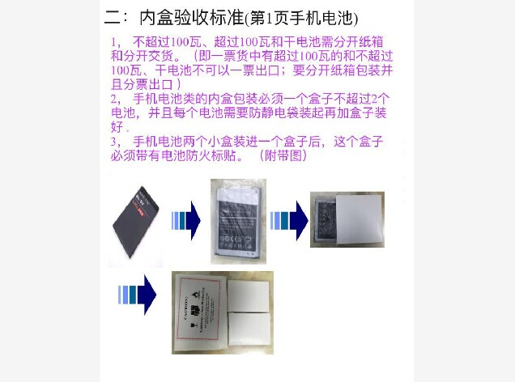
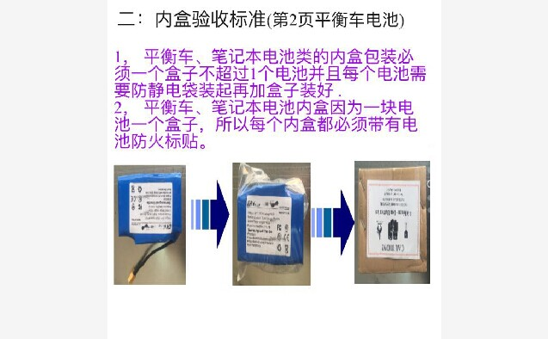
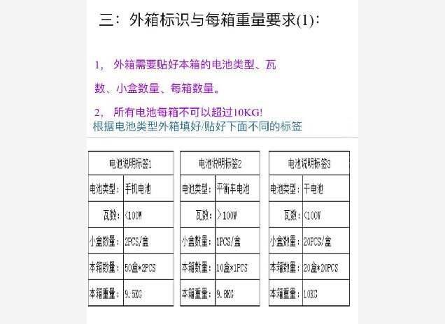
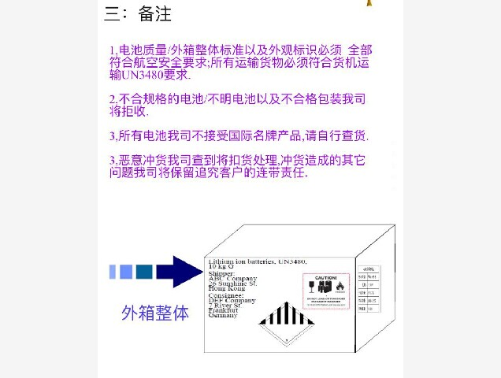
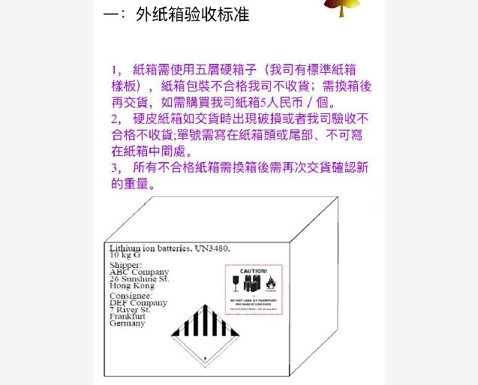
返回目录

日本专线
可接日本亚马逊FBA业务。也可接私人件！
联运通日本专线价格（含燃油）
不接仿牌！ 日币与人民币汇率0.06 美金与人民币汇率6.4
冲绳（OKINAWA）地区、北海道（Hokkaido）地区额外加收偏远费，收费标准：￥2/KG,最低收费￥100/票
单独报关件：额外加收 报关费￥350/票 过港费￥1/KG或者￥120/方 取较大者计费。同时额外加收￥360/票香港提货费。
RMB报价 普货 正常时效：3-4个工作

国家 | 小货 |  | 大货优惠价 |  |  | 返回首页
 | 首0.5kg | 续0.5kg | 21KG-100KG | 101KG-300KG | 301KG以上
日本
 | 70 | 15 | 23 | 20 | 18

RMB报价 内置电池、配套电池产品 正常时效：4-5个工作日
国家 | 小货 |  | 大货优惠价
 | 首0.5kg | 续0.5kg | 21KG-100KG | 101KG-300KG | 300KG
日本
 | 80 | 17 | 24 | 21 | 19 | 1.日本亚马逊FBA业务若使用我司日本进口商身份报关进口的，额外加收费用￥200/票；
 |  |  |  |  |  | 2.使用我司日本进口商身份，关税预付，额外加收手续费：关税*8%。同时出货时需支付关税预付款。关税预付款为申报价值的15%，最低收费￥1000/票。根据税单，多退少补；
RMB报价 纯电池、移动电源、墨盒、带磁性产品、液体、非白色粉末 正常时效：4-5个工作日 |  |  |  |  |  | 3.日本亚马逊货物重量和尺寸限制：单件重量低过30KG，三边尺寸在“50CM*60CM*50CM”
国家 | 小货 |  | 大货优惠价 |  |  | 内，超过亚马逊仓拒绝收货，请特别注意！
 | 首0.5kg | 续0.5kg | 21KG-100KG | 101KG-300KG | 301KG以上
日本
 | 85 | 18 | 25 | 22 | 20
备注：1.纯电池，只接电池重量在2KG以下的电池产品；2.液体、非白色粉末，需要客户自行提供MSDS.

经济服务价格（只接受无电、无磁性、无液体货物）
时效：在正常时效基础上延迟2-3天
重量 | 101KG+ | 301KG+ |  | 501KG+ | 1001KG+
价格 | 20 | 18 |  | 17 | 16

电动自行车、轮椅
重量 | 21KG以上（不足21KG,按照21KG计费）
价格 | 28/KG

1.运单上需英文填写寄件人信息及联系方式，且按照我司提供的发票版本提供发票（英文填写）。请在发票上务必注明货物材质、用途，否则会影响到清关时效。
2.此价格未含快件所到海关产生的进口关税等费用！因货物原因无法完成目的地海关清关手续或收件人不配合导致货物被退回发件地（无法销毁）所产生一切费用若收件人拒付则自动改为发件方支付！要求目的地销毁的货物产生的相关费用则由发件方支付。发件方不得以任何理由拒绝支付。
3.单件尺寸3边之和不大于2.4M，单边不大于2M，单件重量不超过50KG。若有超过，额外每件加收￥100。
4.私人收件木箱货物另外咨询！
5.可做到付，加收手续费8%。
6.遗失：免运费并赔付一定费用，最高赔偿不超过100USD/票。贵重货物，建议购买保险。
7.以上报价不负责日本海关所附加的特别费用，相关费用由收件人支付；如果收件人拒付费用，改为寄件人支付.
8.查询网址http://www.trackline.hk/

 | 温馨提示：贵司一旦交货，我司则视已阅读并默认以上所有内容!

带磁性产品目录
返回首页
常见磁性货物
1、根据IATA902国际航空协议（International Air Transponrt Association)要求，距被测货物表面2.1m处的任意磁场强度应小于0.159A/m(200T)才可作普货运输。
2、凡是货物中含有磁性材料的货物均会在空间产生磁场，需进行磁性货物的安全检测，以保证飞行安全。
3、下面所列物品是我们经常遇到的一些需要进行磁性安全检测的物品名称，由于产品制造材料和工艺的不同，不可能罗列所有货物的名称，是否符合航空运输协议要求，以实验检测结果为准。
一、材料类
磁钢 | 铝镍钴磁钢 | 钐钴磁钢 | 钕铁硼 | 铁氧体磁钢 | 磁体（磁芯）
磁铁 | 磁铁 | 磁石 | 永磁体 | 稀土永磁体 | 磁环
磁棒 | 铁芯
二、音响器材类
扬声器 | 扬声器配件 | 受诺器 | 蜂鸣器 | 音响 | 喇叭
喇叭箱 | 音响 | 收音机 | 多媒体音箱 | 音响组合 | 麦克风
讯响器 | 业务用音箱 | 耳机 | 话筒 | 功放 | 对讲机
手机 | 移动电话 | 录音机 | 电话机
三、电机类
微电机 | 直流电机 | 微型振动器 | 步进电机 | 伺服马达 | 电机
电视机 | 直线马达 | 扁平马达 | 电动机 | 风扇 | 冰箱
电磁阀 | 发动机 | 发电机 | 电吹风 | 机动车 | 吸尘器
搅拌机 | 泵 | 电动小家电 | 电动车 | 电动健身器 | CD播放器
液晶电视 | 电饭锅 | 电水壶 | 雨刮电机 | 雕刻机 | 定子
离心机 | 空压机 | 缝纫机 | 按摩器 | 空调 | 风机
转子
四、其他磁性货物
报警器配件 | 防盗器配件 | 升降机配件 | 冰箱贴 | 警报器 | 指南针
万用表 | 激光磁头 | 机芯光头 | 磁保健品 | 磁石加工品 | 翻译机
电子字典 | 门铃 | 电度表 | 含指南针的手表 | 电脑机组件 | 称
传感器 | 传声器
五、有可能戴磁性的货物名称（部分）
塑料夹 | 家庭影院 | 手电筒 | 测距仪 | 防盗标签 | 玩具
闪光灯 | DVD | 电子配件
注：以上仅列出部分品名，其他使用磁性材料的空运物品也需要进行检测。收运手机，有锂电池，有鉴定按锂电池收运，无须磁检，无电池，包涵说明，需磁检，电池盒手机单独包装运输（独立品名），需鉴定和磁检。

